상품제안서
베이스어스 무선 블루투스 헤드폰 Bass 35 Max | 상품코드: S43887

 |  |  |  |  |  |  | 02-713-8555 | www.synergygift.co.kr
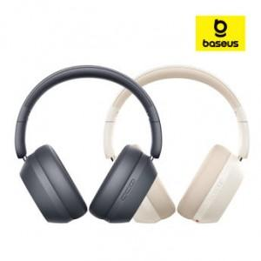

【상세/제작정보】

【인쇄/포장옵션】 | 풀칼라 / 포장지포장

【공급단가】 | 수량 | 20~ | 50~ | 100~ | 500~ | 1,000~
*VAT별도 | 단가 | 24,800원 | 24,000원 | 23,000원 | 21,920원 | 21,720원

【상품 URL】 | https://www.synergygift.co.kr:443/src/goods_detail.php?gdno=43887

